PRUEBAS
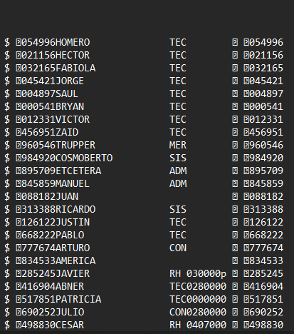
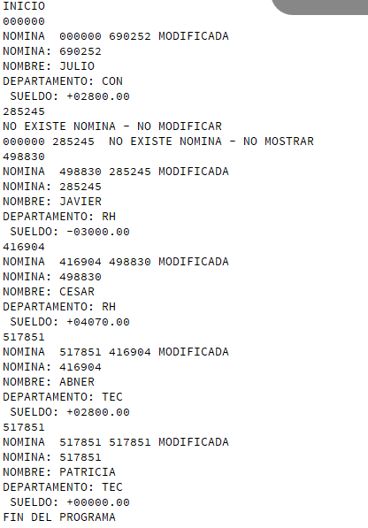
GENERAR REPORTE (se observa dpto con valor ZERO para nominas con valor cero, y concepto con valor INVALIDO para claves que no existen en el archivo percepciones y deducciones)
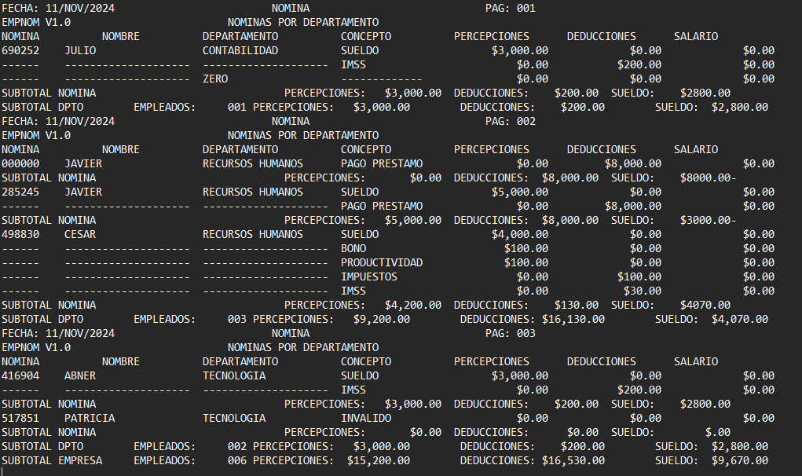

Resultados de la modificacion en el archivo EMPINX (se observa que no se hacen modificaciones a nominas no existentes)

